상품제안서
망고스토리지 슬림슬라이드 카드형 USB 메모리[분리형] (4GB,8G,16G,32G,64G,128G) | 상품코드: F27014

 |  |  |  |  |  |  | 02-412-0044 | www.easy1.co.kr
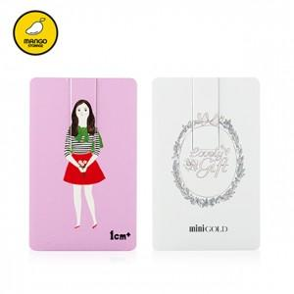

【상세/제작정보】 | 기본수량 미만 인쇄시 비용 추가. 싸바리 박스 개당 600원. OPP 무료. 사이즈별 가격 문의 (4G,8G,16GB,32G,64G,128G)

【인쇄/포장옵션】 | 풀칼라 / 포장지포장

【공급단가】 | 수량 | 100~ | 300~ | 500~ | 1,000~ | 3,000~
*VAT별도 | 4 | 2,500원 | 2,460원 | 2,400원 | 2,340원 | 2,300원
 | 8 | 2,720원 | 2,680원 | 2,610원 | 2,550원 | 2,500원
 | 16 | 3,290원 | 3,240원 | 3,160원 | 3,080원 | 3,030원
 | 32 | 4,310원 | 4,240원 | 4,140원 | 4,040원 | 3,970원

【상품 URL】 | http://www.easy1.co.kr/src/goods_detail.php?gdno=27014

